8. Вывод
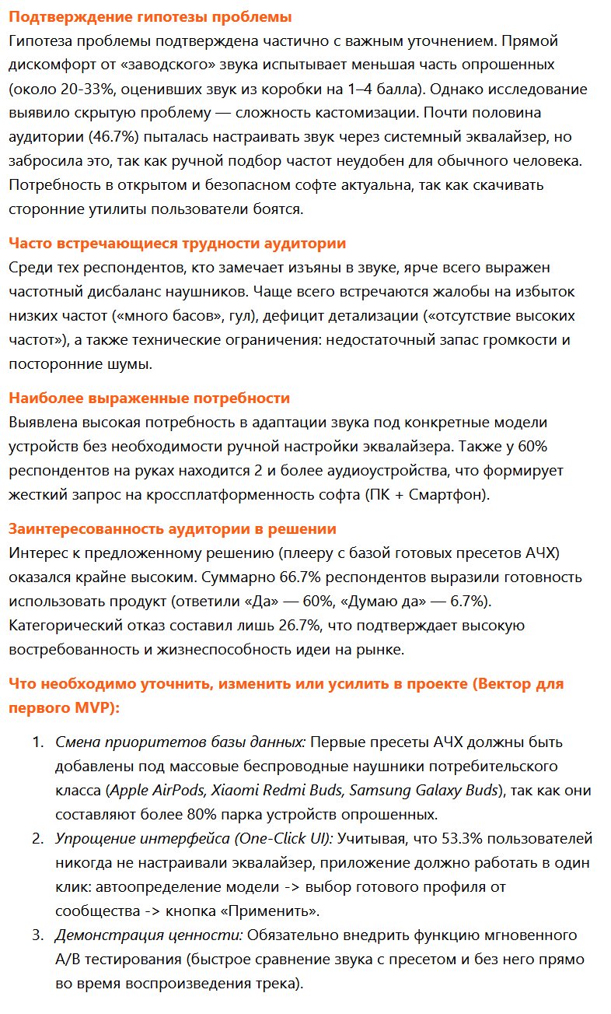
Краткий вывод по результатам анализа

